Лист1
 |  |  |  | от 19.04.2024
Прайс-лист на газовое оборудование и сопутствующие материалы
Газовые котлы
1 | Котел газовый BaltGaz Turbo E 24 | Закрытая камера, 2-х контурный, 24 квт | 46,300.00 | 48,400.00
2 | Комплект коаксиальный антиобледенительный 60х100 - 1000 для котлов BaltGaz и NevaLux | для котлов BaltGaz | 2,900.00 | 2,900.00

3 | Котел газовый Ладогаз КМГД-24СТ-01/КМГД-24СТ | Закрытая камера, 2-х контурный, 24 квт | 44,800.00 | 46,700.00 | 26
4 | Комплект коаксиальный антиобледенительный 60х100 для котлов Ладогаз | для котлов Ладогаз | 2,600.00 | 2,600.00 | 30
5 | Котел газовый настенный Arderia D24, v3, (арт. 2201357). Закрытая камера, 2-х контурный, 24 квт. | Возможна компенсация затрат по программе субсидирования | 46,800.00 | 48,800.00 | 26
 |  |  |  |  | ,
6 | RGA 11 TL 2210-359 // RGA 11 хChange TL 2210-363, Открытая камера, напольный одноконтурный, 11,6 квт | Возможна компенсация затрат по программе субсидирования | 23,900.00 | 25,500.00
7 | RGA 17K TL 2210-362 // RGA 17K хChange TL 2210-366, Открытая камера, напольный, 2-х контурный, 17,4 квт | Возможна компенсация затрат по программе субсидирования | 34,000.00 | 35,700.00 | 26

8 | Котел газовый наружного размещения ТГУ-НОРД С • котел газовый (одноконтурный /двухконтурный; от 15 до 30 кВт) • утепленный влагозащищенный корпус • умный счетчик газа СМТ-Смарт G4 (опция) • электрический обогреватель • комнатный термостат • коаксиальный дымоход с системой антиобледенения • фонарь для освещения внутреннего пространства • газовая линейка (опция) • контроллер Zont (опция) | Стоимость от 132 000 руб. Рассчитывается индивидуально в зависимости от выбранной комплектации. Возможна компенсация затрат по программе субсидирования | 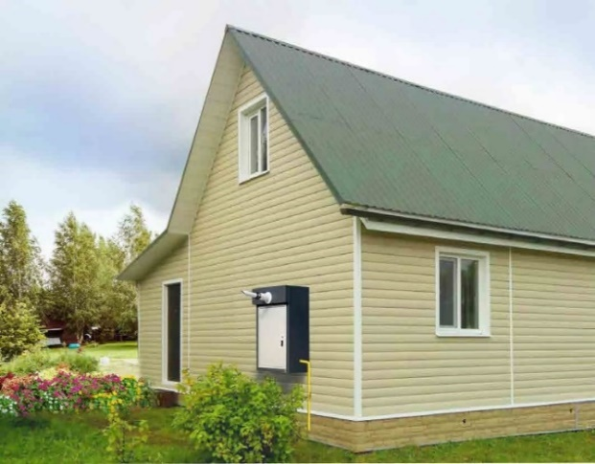
Пункты шкафные газорегуляторные
9 | Пункт шкафной газорегуляторный ГРПШ-Норд-РД10-1 | правый или левый | 14,600.00 | 15,300.00
10 | Пункт шкафной газорегуляторный ГРПШ PROGAZ | правый или левый | 16,700.00 | 17,600.00 | 26
11 | Пункт шкафной газорегуляторный ГРПШ PROGAZ на базе регулятора давления газа Pietro Fiorentini FE-10 с местом под счетчик G4Т | правый или левый | 22,500.00 | 23,000.00 | 28
12 | Пункт шкафной газорегуляторный ГРПШ VENIO-А-15 с местом под счетчик G4Т | правый или левый | 28,900.00 | 29,900.00 | 24.55
Газовые плиты
13 | Плита газовая двухконфорочная с духовкой ДАРИНА 1AS GM 521 001 W. Белая, размер 50,2х41х85 см, щиток, газ-контроль духовки. | Возможна компенсация затрат по программе субсидирования | 12,000.00 | 12,600.00 | 26
14 | Плита газовая ДАРИНА S GM 441 001 W. Белая, размер 50х51х85, щиток, газ-контроль духовки | Возможна компенсация затрат по программе субсидирования | 12,200.00 | 12,650.00 | 26.2
15 | Плита газовая ДАРИНА 1B GM 341 107 W. Белая, размер 50х56х85, стеклянная крышка, полный газ-контроль | Возможна компенсация затрат по программе субсидирования | 18,600.00 | 19,900.00 | 28.5
16 | Плита газовая Гефест 3200 08 К33/К43 | Белая/коричневая, размер 50х53х85. Щиток, полный газ-контроль | 19,300.00 | 20,100.00 | 25
17 | Плита газовая Гефест 3200 06 К33/К43 | Белая/коричневая, размер 50х57х85, полный газ-контроль | 23,700.00 | 24,710.00 | 25.6
19 | Панель газовая варочная making Oasis everywhere P-MND | Газ-контроль. 2-конф. | 7,700.00 | 8,010.00 | 30
Сигнализаторы загазованности
20 | Сигнализатор загазованности САКЗ МК-2-1 DN 15 (Природный газ+оксид углерода) | Возможна компенсация затрат по программе субсидирования | 5,300.00 | 5,670.00
21 | Сигнализатор загазованности САКЗ МК-2-1 DN 20 (Природный газ+оксид углерода) | Возможна компенсация затрат по программе субсидирования | 5,400.00 | 6,100.00
22 | Сигнализатор загазованности САКЗ МК-2-1 DN 25 (Природный газ+оксид углерода) | Возможна компенсация затрат по программе субсидирования | 5,580.00 | 6,300.00
Приборы учёта
23 | Счётчик газа G4T (СГД ТК G4, СГВ-МТ G4) | Возможна компенсация затрат по программе субсидирования | 5,100.00 | 5,400.00
24 | Шкаф для счетчика газа G-4 (без задней стенки верхнее подключение) PROGAZ |  | 1,500.00 | 1,500.00 | 26
Арматура трубопроводная
25 | Кран шаровый изолирующий стальной полнопроходной КШИ-25ф с КОФ ProGaz |  | 12,100.00 | 12,650.00 | 26
26 | Кран шаровый изолирующий стальной полнопроходной КШИ-32ф с КОФ ProGaz |  | 13,400.00 | 13,990.00 | 26

